상품제안서
휴대용 손세정제 | 상품코드: F17392

 |  |  |  |  |  |  | 02-412-0044 | www.easy1.co.kr
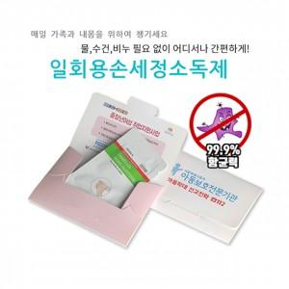

【상세/제작정보】 | 손소독겔 기본 1개 입니다. 구성 추가 가능하며 추가비용 발생 됩니다.

【인쇄/포장옵션】 | 풀칼라 / 포장불가능

【공급단가】 | 수량 | 1,000~ | 2,000~ | 3,000~ | 5,000~ | 10,000~
*VAT별도 | 단가 | 470원 | 450원 | 430원 | 420원 | 400원

【상품 URL】 | https://easy1.co.kr:443/src/goods_detail.php?gdno=17392

